건축
위험성평가 서명지
공사명: 기숙사 및 사택 긴급보수 작업(건축)
일자 : 2025 년 05 월 19 일
구 분 | 소 속 | 성 명 | 서 명 | 비 고
당사 | ㈜에스앤아이코퍼레이션 | 이종근

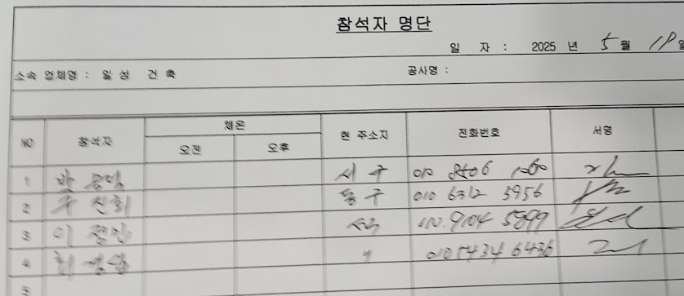
협력업체

